Sheet1
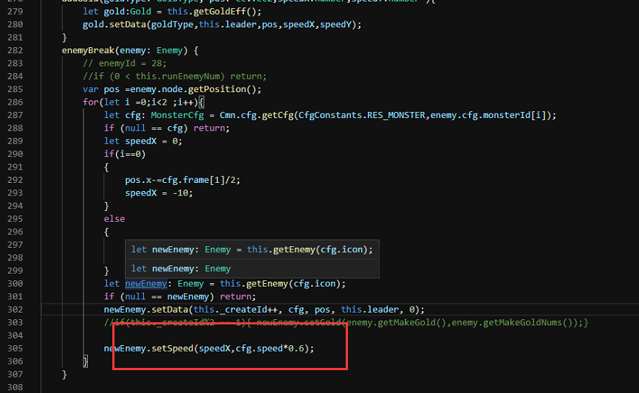
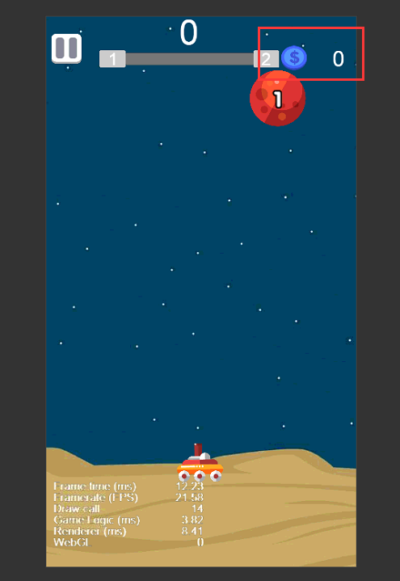
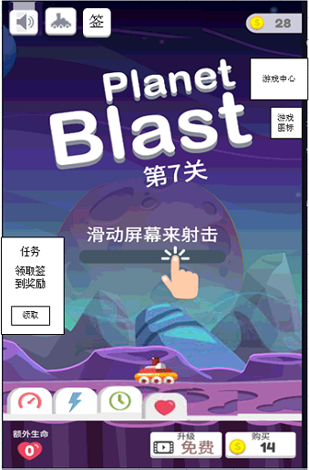
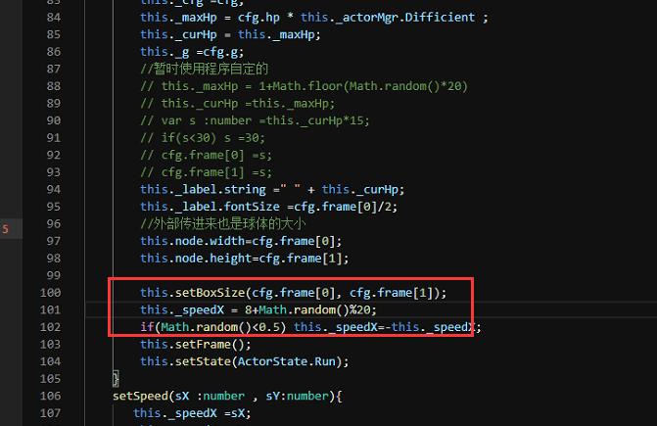

修改内容 | 说明
离线奖励 | 1.离线奖励生效时间为玩家离线超过3分钟以上才计算奖励，现在的版本是离线就计算奖励，修改 2.离线奖励最多累积2小时的奖励内容，现在累积超过2小时间，修改
参数修改 | 修改图中参数如图中数值
添加任务模块 | 任务模块说明
音效调整 | 1.主界面控制音效按钮点击无效，修复 2.关卡内子弹射击音效音量减少一半 3.关卡内球球爆炸音效放大一倍
关卡挑战 | 修改关卡内金币显示，将蓝色金币更换为黄色金币
添加游戏中心 | 1.新增游戏中心 2.点击游戏中心按钮打开游戏中心界面，展示游戏入口图标，点击可进入游戏
添加随机游戏 | 1.游戏中心下方显示随机游戏入口 2.每10秒更换一个游戏入口，点击可进入游戏

